.
廠 | 類 | BU | RATE | NTD | C | R | 組 | 組2 | 訂單業務 | 組 | R | 類 | BU | MODEL | 客戶名稱 | C | S | 4.3858 | 曾愷菲A9 |  | 大類 | BU | 英華達(IAC-P)Ada | 0 |  | EMC,PC |  | t |  | FCST | 部 | Maggie的客戶 | LCT | 英文名 | 姓名 | 部門 | 000403701233 | WA-P-LA-02-231
INPAQ | 大陸行銷 | #N/A | #N/A | #N/A | 1 | #N/A | #N/A | 2 | 方心彤 | 業務一 | TW | ACA- | RF | - | Cayman | 1 | C | 31.020 | 000011570009 000009601000 | 9 |  |  | NF-C-XX-XX-XXX | 大陸行銷 | OEM/ODM | 專案課 | 業務三 | 謝嘉倩 | 高頻業一 | 于柏淳 | 南 | A1 | A55J | Cindy | 方心彤 | 業務一 | 000403505170 | WA-P-LB-03-140
HOLYPAQ |  | #N/A | #N/A | #N/A | #N/A | #N/A | #N/A |  | 王震斌 | 西安行銷 | CN | ACD- | RF | - | INPAQ | 1 | T | 4.3858 | 000009601000 |  |  |  | WAG-L-LA-00-001 | 天線代理 | 華東行銷 | OEM/ODM | OEM/ODM | 張煌明 | 高頻業一 | 方心彤 | 台 | A2 | Jade | Zee | 王震斌 | 西安行銷 | 000403505189 | WA-P-LB-02-697
HYTRADING | 入HUB | #N/A | #N/A | #N/A | #N/A | #N/A | #N/A |  | 伏婧 | 華東行銷 | CN | ACL- | RF | - | MAOYU | 4 | W | 4.3858 | 入HUB à接單 單別ZHO WHO SHB AHB THB |  |  |  | NF-TAG-F0-R0-007 | CFT團隊 | 高頻CFT | 行銷事業 | 代理商 | 吳秋葵 | 高頻業二 | 王震斌 | 西 | A4 |  | Lily | 伏婧 | 華東行銷
HYWUXI | 000403580707 080404140401 | WAG-C1-LB-00-001 |  |  |  |  |  |  | 朱君玲 | #PM(ODM) | OEM | ACM0 | RF | - | 禾邦 | 1 | I | 1 | 出HUB(HUB領用)à已出 單別 SUB WHU ZHU |  |  |  | WA-P-U0-02-001 | NFCPM | PM(NFC) | 行銷部 | 大陸元件 | 鄭里緗 | 高頻海外 | 吳志鴻 | 南 | A7 |  | Becky | 朱君玲 | OEM/ODM
 | 000403580707 | WAG-L-LAG1LTE8-00-003 |  |  |  |  |  |  | 吳志鴻 | 華南行銷 | CN | ACM3 | RF | - | 禾邦無錫 | 1 | CNY | 4.3858 | Rick |  | WA-P-P5-02-034 | RFPM | 高頻CFT | 無錫行銷 | 華南行銷 | 翁美行 | 高頻海外 | 汪琬芳 | 台 | A9 | M |  |  | Eli | 吳志鴻 | 華南行銷
 | 080404140401 |  |  |  |  |  |  |  | 吳秋葵 |  | TW | ACM4 | RF | - | 禾邦貿易 | 1 | EUR | 33.87 | 鴻海 |  |  | 行銷事業 | 高頻業二 | 業務一 | 業務一 | 楊婉芬 | 高頻海外 | 林韋君 | 台 | B2 | M |  |  | Christin | 吳秋葵 | 高頻CFT
 | MCA |  |  |  |  |  |  |  | 李豔 | 華南行銷 | CN | B3G0 | RF | - | Holypaq | 1 | USD | 31.090 | TVL020101AC1 |  |  | 西安行銷 | 西安行銷 | 業務二 | 業務二 | 梁靜華 | 高頻CFT | 高文烜 | 高 | B3 | M |  |  | Jojo | 李豔 | 華南行銷
 | MDA |  |  |  |  |  |  |  | 汪琬芳 | 業務二 | TW | CABL | RF | - | 禾邦中國 | 1 | NTD | 1 | TVL0201011V8AB0 |  |  | 高頻業二 | 高頻業一 | 大陸元件 | 大陸元件 | 高文烜 | 高頻CFT | 高俊 | 大 | B4 | M |  |  | Karen | 汪琬芳 | 業務二
. |  |  |  |  |  |  |  |  | 周雲山 | 西安行銷 | CN | CEP1 | PC | EGA | 台灣禾邦 | 1 | JPY | 0.2877 |  |  |  | 高頻業一 | 高頻業一 | 西安行銷 | 西安行銷 | 蔡嘉峻 | PM(NFC) | 張美麗 | 大 | B5 | M |  |  | Sam | 周雲山 | 西安行銷
. |  |  |  |  |  |  |  |  | 周靜 | 華東行銷 | CN | CK04 | PC | CK | 信昌 | 2 |  | CNY | 4.544 |  |  | 高頻行銷 | 高頻行銷 | 華東行銷 | 華東行銷 | 葉博瑜 | 高頻業一 | 張煌明 | 高 | B6 | M |  |  | Berry | 周靜 | 華東行銷
. |  |  |  |  |  |  |  |  | 林其龍 | #PM(PC) | TW | CMF0 | PC | TCF | 華新科技 | 2 |  | CNY | 4.594 |  |  | 專案課 | 高頻行銷 | 華南行銷 | 華南行銷 | 陳詠甄 | 高頻業一 | 梁靜華 | 高 | C4 | M |  |  | Jeff | 林其龍 | #PM(PC)
. |  |  |  |  |  |  |  |  | 林韋君 |  | TW | CNC, | RF | - | 華科高雄 | 2 |  | EUR | 33.67 |  |  | 華東行銷 | 華東行銷 | 代理商 | 代理商 | 張芷綺 | 高頻業一 | 陳虹瑛 | 台 |  |  |  |  | Elsa | 林韋君 | 業務二
. |  |  |  |  |  |  |  |  | 邱媛莉 | 高頻業一 | TW | CNCD | RF | - | 東莞華匯 | 2 |  | EUR | 34.07 |  |  | 華南行銷 | 華南行銷 | 海外事業 | 海外事業 | 黎欣然 | 高頻業一 | 陳敬 | 東 |  |  |  |  | Rita | 邱媛莉 | 高頻業一
. |  |  |  |  |  |  |  |  | 徐麗涵 | 業務三 | TW | CNCG | RF | - | 東莞弘電 | 2 |  | USD | 30.97 |  |  | 代理商 | 高頻業二 | 大陸行銷 | OEM/ODM | 張皓雲 | 高頻業一 | 陳廣茹 | 東 |  |  |  |  | Grace | 徐麗涵 | 業務三
. |  |  |  |  |  |  |  |  | 洪子涵 | 業務三 | TW | CNCI | RF | - | 蘇州華科 | 2 |  | USD | 31.07 |  |  | 業務一 | 高頻業二 | 業務三 | 業務三 | 邱媛莉 | 高頻業一 | 惠宇 | 南 |  |  |  |  | Amy | 翁美行 | 高頻海外
. |  |  |  |  |  |  |  |  | 馬珊珊 | 華南行銷 | CN | CNCM | RF | - |  |  |  | CNY | 4.5690 |  |  | 業務二部 | 高頻業二 | RFPM | 高頻CFT | 李欣諭 | 高頻業一 | 曾愷菲 | 海 |  |  |  |  | Alisa | 馬珊珊 | 華南行銷
...
 |  |  |  |  |  |  |  |  |  | 高頻業二 | TW | GPS0 | RF | - |  |  |  |  |  |  |  | 海外事業 | 海外事業 |  |  | 華南行銷 | Kiki | 謝嘉倩
 |  |  |  |  |  |  |  |  |  | 華南行銷 | CN | GPS1 | RF | - |  |  |  |  |  |  |  | CFT | 高頻CFT |  |  | 華南行銷 | Kyle | 羅一涵
 |  |  |  |  |  |  |  |  |  | 業務三 | TW | GPS2 | RF | - |  |  |  |  |  |  |  | 海外行銷 | 高頻海外 |  |  | 華東行銷 | Judy | 楊星
 |  |  |  |  |  |  |  |  |  | 華東行銷 | CN | GPS3 | RF | - |  |  |  |  |  |  |  | 高頻業二 | 高頻業一 |  |  | 華東行銷 | sherry
 |  |  |  |  |  |  |  |  |  | 高頻業二 | TW | GPS4 | RF | - |  |  |  |  |  |  |  |  |  |  |  | 華東行銷 | zee
 |  |  |  |  |  |  |  |  |  | 大陸代理商 | CN | GPS5 | RF | - |  |  |  |  |  |  |  |  |  |  |  | 華東行銷 | Sam
 |  |  |  |  |  |  |  |  |  | 華東行銷 | CN | GPSB | RF | - |  |  |  |  |  |  |  |  |  |  |  | 張綺唯 | 高頻業一
 |  |  |  |  |  |  |  |  |  | 高頻CFT | TW | GPSG | RF | - |  |  |  |  |  |  |  |  |  |  |  | 蔡欣妤 | 業務三
 |  |  |  |  |  |  |  |  |  | 海外事業 | TW | GPSH | RF | - |  |  |  |  |  |  |  |  |  |  |  | 許凱智 | 高頻業一
 |  |  |  |  |  |  |  |  |  | 代理商 | TW | GPSX | RF | - |  |  |  |  |  |  |  |  |  |  |  | 陳虹瑛 | 業務三
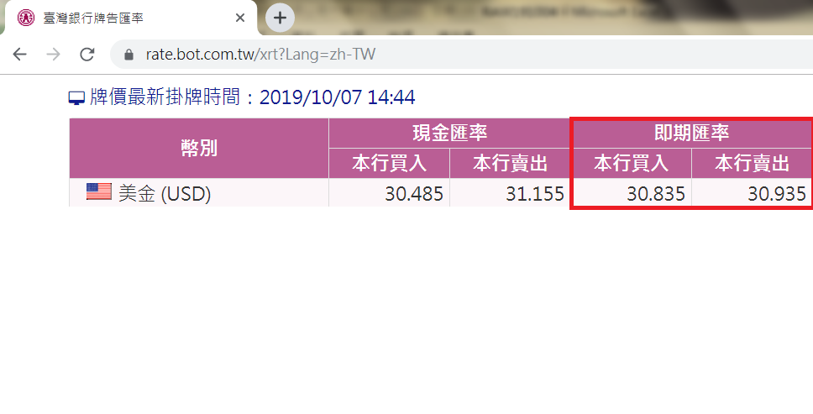
 |  |  |  |  |  |  |  |  |  | OEM/ODM | OEM | GSM0 | RF | - |  |  |  |  |  |  |  |  |  |  |  | 陳甜甜 | 華東行銷
 |  |  |  |  |  |  |  |  |  | 業務一 | TW | GT12 | PC | OS |  |  |  |  |  |  |  |  |  |  |  | 劉立邦 | 海外事業
 |  |  |  |  |  |  |  |  |  | OEM/ODM | TW | Hard | RF | - |  |  |  |  |  |  |  |  |  |  |  | 曾國華 | 高頻CFT
 |  |  |  |  |  |  |  |  |  | 高頻CFT | TW | HCA2 | EMC | CMF
 |  |  |  |  |  |  |  |  |  | 業務二 | TW | HCE1 | EMC | CMF
 |  |  |  |  |  |  |  |  |  | 華南行銷 | CN | HCM1 | EMC | CMF
 |  |  |  |  |  |  |  |  |  | 海外事業 | TW | HCM2 | EMC | CMF
 |  |  |  |  |  |  |  |  |  | 高頻海外 | TW | IPC2 | WIP | WIP
 |  |  |  |  |  |  |  |  |  |  | TW | JPA0 | PC | JPA
 |  |  |  |  |  |  |  |  |  | 業務一 | TW | LA15 | RF | -
 |  |  |  |  |  |  |  |  |  | 高頻業一 | TW | MCA- | RF | LDS
 |  |  |  |  |  |  |  |  |  | 華東行銷 | CN | MCA2 | EMC | CMF
 |  |  |  |  |  |  |  |  |  | 高頻業一 | TW | MCA3 | EMC | CMF
 |  |  |  |  |  |  |  |  |  | 業務二 | TW | MCB0 | EMC | BEAD
 |  |  |  |  |  |  |  |  |  | 華南行銷 | CN | MCB1 | EMC | BEAD
 |  |  |  |  |  |  |  |  |  | #PM(CFT) | TW | MCB2 | EMC | BEAD
 |  |  |  |  |  |  |  |  |  | #PM(EMC) | TW | MCB3 | EMC | BEAD
 |  |  |  |  |  |  |  |  |  | 華南行銷 | CN | MCE1 | EMC | CMF
 |  |  |  |  |  |  |  |  |  | 華南行銷 | CN | MCM1 | EMC | CMF
 |  |  |  |  |  |  |  |  |  | #PM(PC) | TW | MCM2 | EMC | CMF
 |  |  |  |  |  |  |  |  |  | 高頻海外 | TW | MCM3 | EMC | CMF
 |  |  |  |  |  |  |  |  |  | 高頻海外 | TW | MDA- | RF | LDS
 |  |  |  |  |  |  |  |  |  | 高頻業一 | TW | MFI1 | EMC | BEAD
 |  |  |  |  |  |  |  |  |  | 大陸代理商 | CN | MFI2 | EMC | BEAD
 |  |  |  |  |  |  |  |  |  | 高頻業一 | TW | MHC1 | EMC | BEAD
...

